παραδειγμα 5
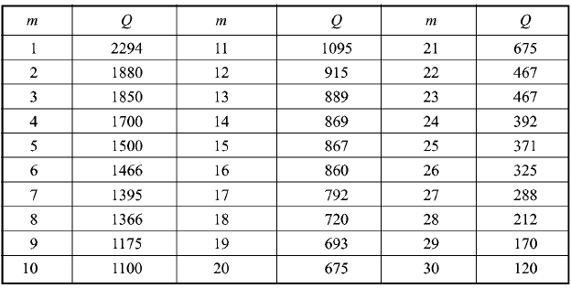
N= | 30
 | Q | rank i | plotting position P' | T | 1-1/T | variate
1 | 2294 | 30 | 0.98140770252 | 53.785714286 | 0.98140770252 | 3.9756389202
2 | 1880 | 29 | 0.94820717131 | 19.307692308 | 0.94820717131 | 2.9340302942
3 | 1850 | 28 | 0.91500664011 | 11.765625 | 0.91500664011 | 2.4210988817
4 | 1700 | 27 | 0.8818061089 | 8.4606741573 | 0.8818061089 | 2.0731964563
5 | 1500 | 26 | 0.84860557769 | 6.6052631579 | 0.84860557769 | 1.8069090056
6 | 1466 | 25 | 0.81540504648 | 5.4172661871 | 0.81540504648 | 1.5892907384
7 | 1395 | 24 | 0.78220451527 | 4.5914634146 | 0.78220451527 | 1.4038921208
8 | 1366 | 23 | 0.74900398406 | 3.9841269841 | 0.74900398406 | 1.2412906113
9 | 1175 | 22 | 0.71580345286 | 3.5186915888 | 0.71580345286 | 1.0955679567
10 | 1100 | 21 | 0.68260292165 | 3.1506276151 | 0.68260292165 | 0.96274846712
11 | 1095 | 20 | 0.64940239044 | 2.8522727273 | 0.64940239044 | 0.84001803332
12 | 915 | 19 | 0.61620185923 | 2.6055363322 | 0.61620185923 | 0.72529714528
13 | 889 | 18 | 0.58300132802 | 2.398089172 | 0.58300132802 | 0.61699050965
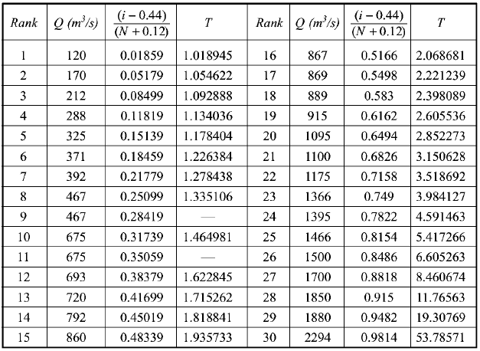
14 | 869 | 17 | 0.54980079681 | 2.2212389381 | 0.54980079681 | 0.5138313799
15 | 867 | 16 | 0.5166002656 | 2.0686813187 | 0.5166002656 | 0.41477952666
16 | 860 | 15 | 0.4833997344 | 1.9357326478 | 0.4833997344 | 0.31895073438
17 | 792 | 14 | 0.45019920319 | 1.8188405797 | 0.45019920319 | 0.22556508033
18 | 720 | 13 | 0.41699867198 | 1.715261959 | 0.41699867198 | 0.13390604349
19 | 693 | 12 | 0.38379814077 | 1.6228448276 | 0.38379814077 | 0.043284879425
20 | 675 | 11 | 0.35059760956 | 1.5398773006 | 0.35059760956 | -0.046994385727
21 | 675 | 10 | 0.31739707835 | 1.4649805447 | 0.31739707835 | -0.13767426545
22 | 467 | 9 | 0.28419654714 | 1.3970315399 | 0.28419654714 | -0.22959407212
23 | 467 | 8 | 0.25099601594 | 1.335106383 | 0.25099601594 | -0.32376195408
24 | 392 | 7 | 0.21779548473 | 1.2784380306 | 0.21779548473 | -0.42146889494
25 | 371 | 6 | 0.18459495352 | 1.2263843648 | 0.18459495352 | -0.52448666221
26 | 325 | 5 | 0.15139442231 | 1.1784037559 | 0.15139442231 | -0.63544750348
27 | 288 | 4 | 0.1181938911 | 1.1340361446 | 0.1181938911 | -0.7586674968
28 | 212 | 3 | 0.084993359894 | 1.0928882438 | 0.084993359894 | -0.90226569703
29 | 170 | 2 | 0.051792828685 | 1.0546218487 | 0.051792828685 | -1.0853593828
30 | 120 | 1 | 0.018592297477 | 1.0189445196 | 0.018592297477 | -1.3825392942
 | 3782.2225604 |  |  | 1000 | 0.999 | 6.9072550705

